功能说明-Bin盒包装
详细功能设计 |  |  | 设计说明书 | 创建日期 | 2022-02-26 | 创建者 | 孙荣通
项目 |  | AKCOME-MES |  | 修改日期 | 2022-02-26 | 修改者 | 孙荣通
模块 |  | 包装管理 |  | Ver. | 1.0
功能 |  | 包装管理 | 0
功能说明

[目录]
 | 1 画面概况
 | 2 画面项目概述
 | 3 画面处理概述
 | 3.1 处理流程
 | 3.2 处理说明 |  |  |  |  |  |  | [画面处理概述]

[画面概况] |  |  |  |  |  |  |  |  | 通过人工录入相关Bin盒信息，按照既定的规则生成Bin盒的编号， 并进行Bin盒标签的打印

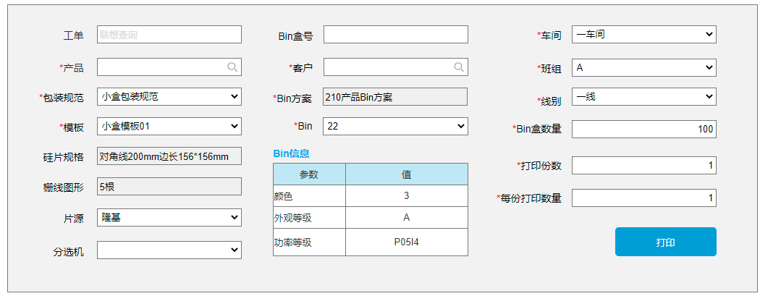

 |  |  |  |  |  |  |  | [画面1项目概述]

 |  |  |  |  |  |  |  |  | 页面初始化
 |  |  |  |  |  |  |  |  | 1. Bin方案、硅片规格、栅线图形、Bin信息只读； 其他可录入。
 |  |  |  |  |  |  |  |  | 2. 车间： 默认带出当前登录人员所在的车间，若存在多个车间，则需人工选择；否则直接带出。
 |  |  |  |  |  |  |  |  | 3. 班组： 默认当前时间对应的车间班组
 |  |  |  |  |  |  |  |  | 4. 默认打印份数和每份打印数量为1

 |  |  |  |  |  |  |  |  | 页面说明：
 |  |  |  |  |  |  |  |  | 1. 工单： 默认可用， 非必录， 联想查询， 查询不是制单状态的工单
 |  |  |  |  |  |  |  |  | 2. 客户： 默认可用， 工单开窗后带出工单对应的客户， 可手动调整， 开窗客户基本信息（同工单中的客户开窗）
 |  |  |  |  |  |  |  |  | 3. 产品： 默认可用， 工单开窗后带出工单对应的产品， 可手动调整， 开窗产品基本信息（同工单中的产品开窗）； 带出产品对应的包装规范、模板、硅片规格、栅线图形、Bin方案。
 |  |  |  |  |  |  |  |  | 4.包装规范：默认不可用， 产品选择后可用， 带出产品可用的小盒包装规范， 若只有一笔直接显示，否则人工选择。选择后带出Bin盒数量
 |  |  |  |  |  |  |  |  | 5.模板： 默认不可用， 包装规范选择后可用， 带出包装规范下的模板， 若只有一笔直接显示，否则人工选择。
 |  |  |  |  |  |  |  |  | 6.硅片规格、栅线图形： 带出产品中的硅片规格、栅线图形
 |  |  |  |  |  |  |  |  | 7.片源： 默认可用， 从工单中带出对应的硅片片源， 可修改；
 |  |  |  |  |  |  |  |  | 8.分选机：默认可用， 查询机台分类=分选机的机台
 |  |  |  |  |  |  |  |  | 9.Bin方案：只读， 由产品中带出显示。
 |  |  |  |  |  |  |  |  | 10. Bin： 默认禁用， Bin方案有值时可用； 下拉带出当前Bin方案下Bin参数=BinCode的值（去重）。 选择Bin后， 自动带出当前Bin对应的其他Bin参数的值， 并在Bin信息中展示， 切换Bin时，重新加载对应的新Bin级的Bin信息。
 |  |  |  |  |  |  |  |  | 11. Bin盒号： 手动录入Bin盒信息
 |  |  |  |  |  |  |  |  | 12. 线别： 默认不可用， 车间有值时可用， 取车间下的一级工作中心

 |  |  |  |  |  |  |  |  | 打印：
 |  |  |  |  |  |  |  |  | 1. 点击打印根据选择的数据， 在后台记录相关输入值，生成对应编码规则的小盒标签；
 |  |  |  |  |  |  |  |  | 2. 调用打印程序进行小盒标签打印

功能说明-Bin盒查询
详细功能设计 |  |  | 设计说明书 | 创建日期 | 2022-02-26 | 创建者 | 孙荣通
项目 |  | AKCOME-MES |  | 修改日期 | 2022-02-26 | 修改者 | 孙荣通
模块 |  | 包装管理 |  | Ver. | 1.0
功能 |  | 包装管理 | 0
功能说明

[目录]
 | 1 画面概况
 | 2 画面项目概述
 | 3 画面处理概述
 | 3.1 处理流程
 | 3.2 处理说明 |  |  |  |  |  |  | [画面处理概述]

[画面概况]

 |  |  |  |  |  |  |  | [画面1项目概述]

 |  |  |  |  |  |  |  |  | 初始化
 |  |  |  |  |  |  |  |  | 1. 查询条件默认为空， 列表默认查询所有的Bin盒信息，按打印时间降序排列
 |  |  |  |  |  |  |  |  | 2. 查询条件：
 |  |  |  |  |  |  |  |  | 产品：开窗产品基本信息（同工单中的产品开窗）
 |  |  |  |  |  |  |  |  | Bin方案： 模糊查询Bin方案名称
 |  |  |  |  |  |  |  |  | Bin： 模糊查询Bin级
 |  |  |  |  |  |  |  |  | 是否包装： 若当前Bin盒已经被包装， 则显示是， 否则显示否

 |  |  |  |  |  |  |  |  | 查询： 基于输入的查询条件进行Bin盒查询， 产品必录
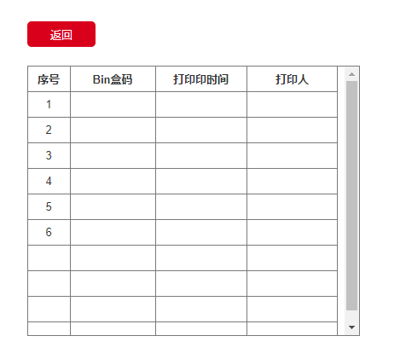
 |  |  |  |  |  |  |  |  | 列表操作：
 |  |  |  |  |  |  |  |  | 1.根据Bin级动态加载对应的Bin参数的列和值。
 |  |  |  |  |  |  |  |  | 按钮：
 |  |  |  |  |  |  |  |  | 1. 取消包装： 未包装的可用， 否则禁用， 取消对应的小盒包装。需要进行二次确认操作。
 |  |  |  |  |  |  |  |  | 2. 补印Bin盒标签。
 |  |  |  |  |  |  |  |  | 3. 查询Bin打印历史， 查询补印信息， 按打印时间降序排列

功能说明-大箱包装
详细功能设计 |  |  | 设计说明书 | 创建日期 | 2022-02-26 | 创建者 | 孙荣通
项目 |  | AKCOME-MES |  | 修改日期 | 2022-02-26 | 修改者 | 孙荣通
模块 |  | 包装管理 |  | Ver. | 1.0
功能 |  | 包装管理 | 0
功能说明

[目录]
 | 1 画面概况
 | 2 画面项目概述
 | 3 画面处理概述
 | 3.1 处理流程
 | 3.2 处理说明 |  |  |  |  |  |  | [画面处理概述]

[画面概况]

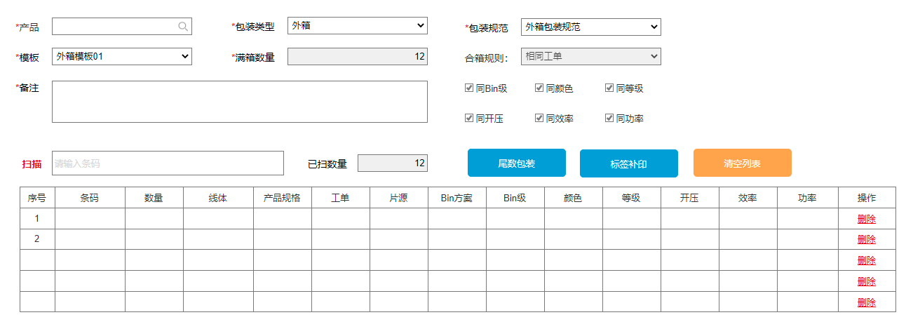

 |  |  |  |  |  |  |  | [画面1项目概述]

 |  |  |  |  |  |  |  |  | 初始化页面清空

 |  |  |  |  |  |  |  |  | 产品： 默认可用， 必录， 开窗产品基本档，参照工单中的产品开窗页面（需修改工单中的产品开窗页面）， 清空产品，初始化页面

 |  |  |  |  |  |  |  |  | 包装类型： 默认不可用， 产品有值时可用， 选择包装类型， 根据产品带出包装规范。 切换包装类型， 除产品信息其他清空

 |  |  |  |  |  |  |  |  | 包装规范： 默认不可用， 录入包装类型后可用， 若只有一笔则带出显示， 否则需手动选择。 切换包装规范， 除产品和包装类型其他清空

 |  |  |  |  |  |  |  |  | 模板： 默认不可用， 包装规范有值时可用，若只有一笔则带出显示， 否则需手动选择。

 |  |  |  |  |  |  |  |  | 满箱数量： 只读， 包装规范选择后带出显示对应额内包装数量

 |  |  |  |  |  |  |  |  | 合箱规则： 只读， 包装规范选择后带出显示对应的合包规则。

 |  |  |  |  |  |  |  |  | Bin级： 只读， 默认带出选择包装规范中的相同Bin选项。

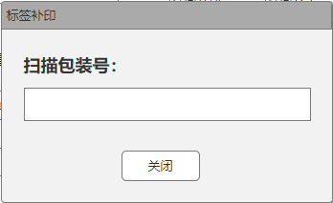
 |  |  |  |  |  |  |  |  | 同颜色、同等级、同开压、同效率、同功率等为选择产品对应Bin方案下的Bin参数， 动态加载显示， 默认都勾选，可修改。

 |  |  |  |  |  |  |  |  | 扫描：

 |  |  |  |  |  |  |  |  | 1、 模板有值时， 扫描框可用，否则禁用。
 |  |  |  |  |  |  |  |  | 2、 扫描的包装号的包装类型需要与选择的包装规范的内包装类型一致， 否则报错提示。
 |  |  |  |  |  |  |  |  | 3、 若列表中存在数据，则在扫描时，需校验当前扫描的包装号对应的合包规则以及选择的Bin参数合包校验是否满足， 若不满足，则提示报错； 若满足 则追加到明细列表中。
 |  |  |  |  |  |  |  |  | 4、 扫描成功， 已扫描数量自动加一， 并校验已扫描数量是否与满包数量一致； 若一致则自动生成外包装号 4.1 若包装规范中的自动生成外包装号并打印勾选，则自动打印。否则不打印。

 |  |  |  |  |  |  |  |  | 尾数包装
 |  |  |  |  |  |  |  |  | 已扫数量小于满包数量时， 可进行尾数包装，生成尾数包装箱号并自动打印标签

 |  |  |  |  |  |  |  |  | 标签打印：
 |  |  |  |  |  |  |  |  | 弹出页面，扫描或录入需要补印的标签， 自动进行标签打印， 并记录补印历史

 |  |  |  |  |  |  |  |  | 清空列表：
 |  |  |  |  |  |  |  |  | 清空列表已扫描的内包装信息， 清空已扫数量。

 |  |  |  |  |  |  |  |  | 列表：
 |  |  |  |  |  |  |  |  | 1、 颜色、等级、开压、效率、功率等为对应产品Bin盒方案中的Bin参数信息， 动态加载列。
 |  |  |  |  |  |  |  |  | 2、 删除： 删除当前行， 并刷新列表序号和已扫数量。

 |  |  |  |  |  |  |  |  | 注意： Bin参数的数据字典， 需增加父项用于区分实际的Bin参数以及对应的列印显示的Bin参数

